FASES
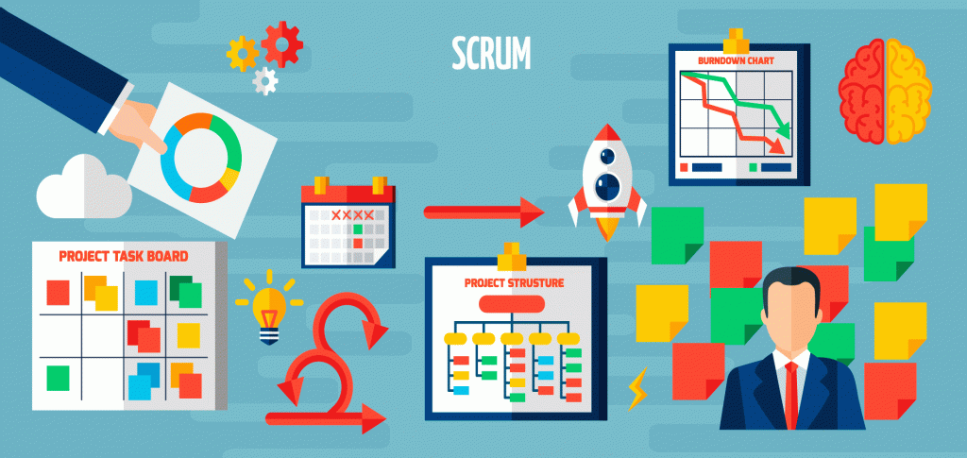

FLUJO SCRUM
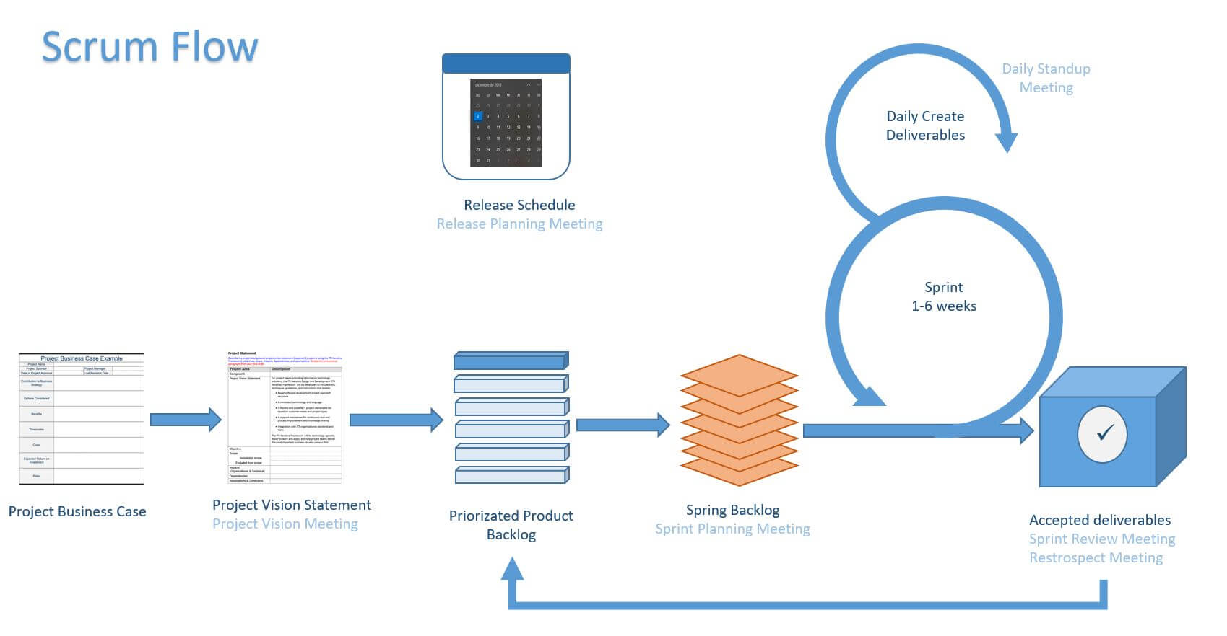

El ciclo Scrum comienza con la Fase de Inicio, donde se define la Visión del Proyecto y se crea la Lista Priorizada de Pendientes del Producto.
Posteriormente, con la Lista de Trabajo Terminado del Sprint se realiza una Reunión de Planificación del Sprint donde se definen las tareas del próximo Sprint.
Los Sprints tienen una duración aproximada entre 1 a 6 semanas (vamos a trabajar en ciclos de 4). Las Daily Meeting son realizadas durante el Sprint.
Al terminar el Sprint se realiza una Reunión de Revision del Sprint para mostrar los Entregables al Propietario del Producto.
El ciclo del Sprint finaliza con la Reunión de Retrospectiva del Sprint. Luego de ésta debe iniciarse nuevamente la planificación del próximo Sprint.

